Sheet1
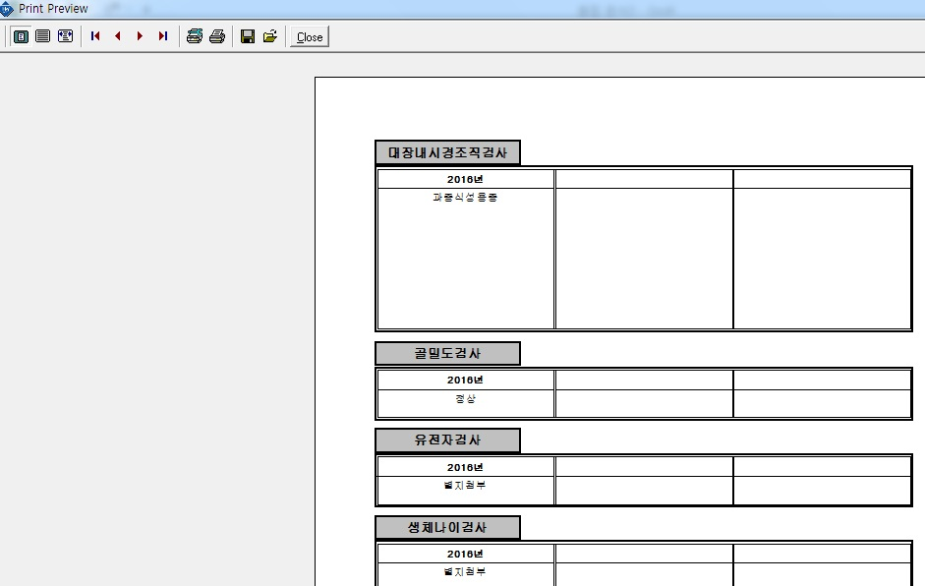
결과지 인쇄 신규작업 필요 항목 : 텔로미어 염색체 검사 [AQTEL] 인쇄 조건 1. 위치 : 유전자검사/암 [AQGEN] 및 유전자검사/일반질환 [AQGEN1] 인쇄칸 아래 위치 2. 글자수 : 유전자검사/암 [AQGEN] 및 유전자검사/일반질환 [AQGEN1] 와 동일

